상품제안서
라미 사파리 만년필(오버로드ver) | 상품코드: S42663

 |  |  |  |  |  |  | 02-713-8555 | www.synergygift.co.kr
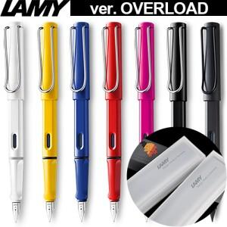

【상세/제작정보】

【인쇄/포장옵션】 | 레이저, 풀칼라 / 포장지포장

【공급단가】 | 수량 | 30~ | 50~ | 100~ | 300~ | 500~
*VAT별도 | 단가 | 40,250원 | 39,280원 | 37,670원 | 36,700원 | 35,740원

【상품 URL】 | https://www.synergygift.co.kr:443/src/goods_detail.php?gdno=42663

